Instruktioner
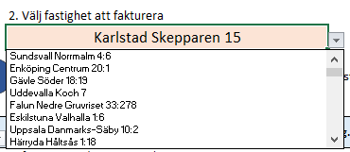
1. | Tryck på rutan där de stå "Alla regioner" för att få fram de olika regionerna. | 5. | Vet man inte fakstighets beteckningen kan man söka på tex bolagsnamnet, adressen mm

 |  | 6. | Sen när man valt så kommer adressen ändras under E-faktura och PDF.
 |  |  | Tex, Träskruven 1 i Borås med region Göteborg
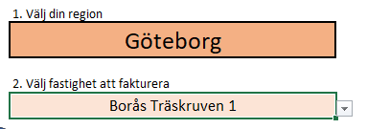
2. | Navigera dig igenom regionerna lättast med tangent pilarna
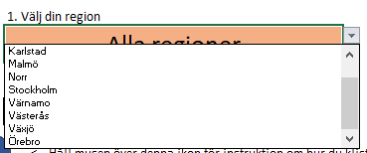

 |  |  | Blir detta

3. | Även här ska man trycka på rutan för att få fram pilen

4. | Navigera dig med tangentpilarna igen för att hitta rätt fastighets betekning

